病院集計グラフ
 | コロナ対応病床
有 | 10
無 | 27
 | 入院受入
可 | 2
可（コロナ受け入れ病床有） | 10
可（コロナ受け入れ病床無） | 11
不可 | 12
Ⅰ．貴病院の病床数 |  | ４． 関連介護施設入所者に陽性者が出た場合の対応
コロナ対応病床 |  | 入院受入

Ⅲ．貴院での新型コロナ感染症が５類に変更後の対応
1．入院患者への面会について
面会制限 | 回数制限 | 5. 外来患者に対応する対応。職員の防御策・検査などについて
 | 面会制限
あり | 37
なし | 1
 | 回数制限
あり | 30
なし | 6
 | 発熱外来
元からなし | 6
継続する | 28
発熱外来中止 | 1
発熱外来開始 | 2

 | 出勤時検査の有無
有 | 2
有（PCR） | 1
有（抗原） | 9
無 | 25
人数制限 | 時間制限 | 6. 陽性になった職員の就業制限について
 |  | 出勤時検査の有無
 | 人数制限
3人まで | 24
その他（1名） | 1
その他（2名まで） | 11
 | 時間制限
15分以内 | 30
30分以内 | 3
その他（10分以内） | 2
20分以内 | 1

2. 入院時の対応 |  | 7. 濃厚接触者または職員の家族が養成の場合の対応
入院前のスクリ－ニング検査 |  | 出勤停止
 | 入院前のスクリーニング検査
有 | 3
有（PCR） | 7
有（抗原） | 6
無 | 4
必要に応じて | 18
 | 出勤停止
有 | 18
無 | 19
その他 | 1
 | 無症状職員のスクリーニング検査
有 | 1
有（PCR） | 3
有（抗原） | 11
無 | 20

3．既入院患者に陽性者が出た場合の対応
無症状職員のスクリーニング検査
 | 無症状職員のスクリーニング検査
有（PCR） | 2
有（抗原） | 3
無 | 6
必要に応じて | 27

特別な対応 | 入院場所
 | 特別な対応
インフルエンザと同じ | 25
その他 | 11
 | 入院場所
発生場所で入院継続 | 28
コロナ病床へ転院または転棟 | 3
その他 | 4
入院継続・転院転棟 | 3

介護施設集計グラフ
 | 入院受入
可 | 1
可（コロナ受け入れ病床有） | 4
可（コロナ受け入れ病床無） | 11
不可 | 8
Ⅲ．貴院での新型コロナ感染症が５塁に変更後の対応 |  | 12． 関連介医療機関の対応
9. 入所者への面会について |  | 入院受入
面会制限 | 回数制限
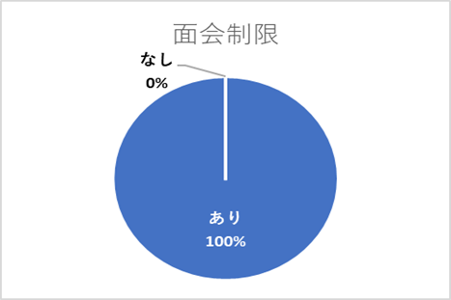
 | 回数制限
あり | 19
なし | 6

 | 人数制限
3人まで | 16
5人まで | 1
5人以上可 | 0
その他（2名まで） | 7
 | 時間制限
15分以内 | 19
30分以内 | 3
30分以上可 | 0
10分以内 | 2
人数制限 | 時間制限 | 13, 陽性になった職員の就業制限について
 |  | 出勤時検査の有無
 | 出勤時検査の有無
有 | 2
有（PCR） | 2
有（抗原） | 8
無 | 12

 | 外出・外泊の制限
有 | 16
無 | 7
外出・外泊の制限 |  | 14. 濃厚接触者または職員の家族が養成の場合の対応
 |  | 出勤停止 | 無症状職員のスクリーニング検査
 | 出勤停止
有 | 10
無 | 12
その他 | 1
 | 無症状職員のスクリーニング検査
有 | 2
有（PCR） | 2
有（抗原） | 9
無 | 10

10. 入所時の対応
入院前のスクリーニング検査
 | 入院前のスクリーニング検査
有 | 5
有（PCR） | 2
有（抗原） | 4
無 | 4
必要に応じて | 10

11．既入院患者に陽性者が出た場合の対応 | 特別な対応
 | 無症状職員のスクリーニング検査
有 | 2
有（PCR） | 0
有（抗原） | 2
無 | 4
必要に応じて | 16
 | 特別な対応
インフルエンザと同じ | 16
その他 | 7

治療場所
 | 治療場所
発生場所で入所継続 | 19
コロナ病床へ転院または転棟 | 2
その他 | 3

